Ark1
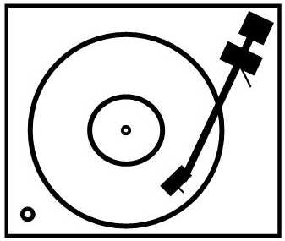
www.pladespilleren.dk
Beregning af armresonans - kombination af arm og pickup
Armens masse | 11.0 | gram | Default værdier er angivet. Overskriv i de gule felter.
Pickuppens vægt | 15.0 | gram
Skruer m.v. | 0.5 | gram
Kompliance | 10.0 | um/Mn

Resulterende "F" | 9.8 | Hz | Samlet armresonans
 |  |  | Det optimale er mellem 8 og 12 Hz

Alternativt kan du angive din pickups kompliance og få en kurve, der viser F ved forskellig arm-masse.

Angiv kompliance | 12 | um/mN | (default er 12, men ret den til værdien for din egen pickup)
Lodret akse - Samlet masse i gram / Vandret akse - F Hz

 | F Hz | Samlet masse
 | 16.2 | 8 | 12 | 96 | 9.7979589711 | 6.285714 | 61.587167876
 | 15.3 | 9 | 12 | 108 | 10.392304845 | 6.285714 | 65.323056059
 | 14.5 | 10 | 12 | 120 | 10.95445115 | 6.285714 | 68.856546957
 | 13.8 | 11 | 12 | 132 | 11.489125293 | 6.285714 | 72.217355702
 | 13.3 | 12 | 12 | 144 | 12 | 6.285714 | 75.428568
 | 12.7 | 13 | 12 | 156 | 12.489995997 | 6.285714 | 78.508542697
 | 12.3 | 14 | 12 | 168 | 12.961481397 | 6.285714 | 81.472165077
 | 11.9 | 15 | 12 | 180 | 13.416407865 | 6.285714 | 84.331702747
 | 11.5 | 16 | 12 | 192 | 13.856406461 | 6.285714 | 87.097408079
 | 11.1 | 17 | 12 | 204 | 14.282856857 | 6.285714 | 89.777953307
 | 10.8 | 18 | 12 | 216 | 14.696938457 | 6.285714 | 92.380751814
 | 10.5 | 19 | 12 | 228 | 15.099668871 | 6.285714 | 94.912200015
 | 10.3 | 20 | 12 | 240 | 15.491933385 | 6.285714 | 97.377862564
 | 10.0 | 21 | 12 | 252 | 15.874507866 | 6.285714 | 99.782616339
 | 9.8 | 22 | 12 | 264 | 16.248076809 | 6.285714 | 102.13076387
 | 9.6 | 23 | 12 | 276 | 16.613247726 | 6.285714 | 104.42612382
 | 9.4 | 24 | 12 | 288 | 16.970562748 | 6.285714 | 106.67210386
 | 9.2 | 25 | 12 | 300 | 17.320508076 | 6.285714 | 108.8717601
 | 9.0 | 26 | 12 | 312 | 17.663521733 | 6.285714 | 111.02784584
 | 8.8 | 27 | 12 | 324 | 18 | 6.285714 | 113.142852
 | 8.7 | 28 | 12 | 336 | 18.33030278 | 6.285714 | 115.21904081
 | 8.5 | 29 | 12 | 348 | 18.654758106 | 6.285714 | 117.25847419
 | 8.4 | 30 | 12 | 360 | 18.973665961 | 6.285714 | 119.26303776

